상품제안서
사각모양 하이볼잔 | 상품코드: F31248

 |  |  |  |  |  |  | 02-412-0044 | www.easy1.co.kr
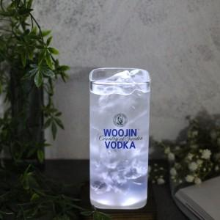

【상세/제작정보】 | <p>한박스 입수량 : 48개</p><p>택배정보 및 비용 : 롯데택배, 3000원</p><p>박스없을경우&nbsp; 뽁뽁이나 지업류로 싸여져서 출고​&nbsp;</p>

【인쇄/포장옵션】 | 컬러필름인쇄 / 포장불가능

【공급단가】 | 수량 | 100~ | 300~ | 500~ | 1,000~ | 3,000~
*VAT별도 | 단가 | 4,250원 | 4,180원 | 4,080원 | 3,970원 | 3,910원
 | 480ml | 4,250원 | 4,180원 | 4,080원 | 3,970원 | 3,910원

【상품 URL】 | https://dev.easy1.co.kr:443/src/goods_detail.php?gdno=31248

